Лист1
Фильтр сетчатый с магнитной вставкой
Наименование | Ду | Вес (кг) | Цена с НДС руб. | Образец
Фильт сетчатый с магнитной вставкой FV-F Корпус: GGG50 Сетка: SS304 Болты: углеродистая сталь | DN40 | 8.00 | 2880.00
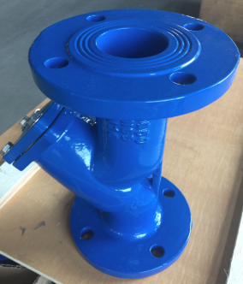
 | DN50 | 10.00 | 3456.00
 | DN65 | 12.00 | 4176.00
 | DN80 | 16.00 | 5760.00
 | DN100 | 20.00 | 7056.00
 | DN150 | 43.00 | 15696.00
 | DN200 | 73.00 | 18720.00

